1.IDENTIFICACION
INFORMACIÓN GENERAL |  | INFORMACIÓN DEL ESTUDIO RESPECTIVO
 |  | NODO NÚMERO |  |  |  |  | 26983
 |  | INFORME NÚMERO |  |  |  |  | 434
CONTRATISTA | UNIÓN TEMPORAL MOVILIDAD 2014 | ORDEN DE TRABAJO No. |  |  |  |  | PROGRAMACION BASICA
 |  | FECHA DE LA ORDEN DE TRABAJO |  |  |  |  | -
 |  | FECHA DE LA TOMA DE INFORMACIÓN |  |  |  |  | 290314
 |  | DÌA DE LA SEMANA
OBJETO DEL CONTRATO | REALIZAR LA TOMA DE INFORMACIÓN DE CAMPO, COMO INSUMO DEL PROGRAMA DE MONITOREO, SEGUIMIENTO Y PLANEACIÓN DEL TRÁNSITO Y EL TRANSPORTE DE BOGOTA D.C | TIPO DE ESTUDIO |  |  |  |  | VOLÚMENES POR TIPO DE VEHÍCULO
 |  | NOMBRE DEL ARCHIVO |  |  |  |  | 26983_KR_13_X_AC_63_140329_VOL.xlsx
 |  | CÓDIGO DEL ESTUDIO |  |  |  |  | VOL
 |  | LUGAR DE LA TOMA DE INFORMACIÓN
NÚMERO DE CONTRATO | 2072-2013 | COORDENADA X |  |  |  |  | LONGITUD
 |  | COORDENADA Y |  |  |  |  | LATITUD

FECHA DE INICIO DEL CONTRATO | 22-01-2014 | PROFESIONALES RESPONSABLES
 |  | CONSULTOR (DIRECTOR) |  |  |  |  | ING. MSC. SANDRA LUCIA NAVAS TEQUIA
 |  | CONSULTOR (COORDINADOR GENERAL) |  |  |  |  | ING. MSC. LUIS FERNANDO RUBIANO BARRERO
INTERVENTORÍA | UNIVERSIDAD NACIONAL DE COLOMBIA | CONSULTOR (EXPERTO EN TRÁNSITO Y TRANSPORTE) |  |  |  |  | ING. ESP. DIANA PAOLA PARADA
 |  | CONSULTOR (ING ANÀLISIS) |  |  |  |  | ING. ÁNGELA ROCÍO MENDOZA
 |  | INTERVENTORÍA (DIRECTOR) |  |  |  |  | ING. MSC. ARTURO ZARATE
 |  | INTERVENTORÍA (ESPECIALISTA) |  |  |  |  | ING. MSC. WILLIAM CASTRO
 |  | INTERVENTORÍA (RESIDENTE) |  |  |  |  | ING. JOSÉ EDWIN TORRES
OBJETO DEL CONTRATO | INTERVENTORÍA TÉCNICA, ADMINISTRATIVA Y FINANCIERA PARA LA TOMA DE INFORMACIÓN DE CAMPO COMO INSUMO DEL PROGRAMA DE MONITOREO, SEGUIMIENTO Y PLANEACIÓN DEL TRÁNSITO Y TRANSPORTE DE BOGOTÁ D.C. | SUPERVISOR SECRETARIA MOVILIDAD |  |  |  |  | ING. FABIAN GONZALEZ

 |  | VERSIONES DEL ESTUDIO
 |  | NÚMERO |  | FECHA | OBSERVACIONES
NÚMERO DE CONTRATO | 2072-2013 | Versión 0 |  | 04/04/14
 |  | Versión 1
 |  | Versión 2
FECHA DE INICIO DEL CONTRATO | 21-01-2014 | Versión 3

 |  | DESCRIPCIÓN DE LA TOMA DE INFORMACIÓN
 |  | TIPO DE VEHÍCULO | FACTOR DE EQUIVALENCIA | MOVIMIENTOS AFORADOS |  |  | No. DE PERÍODOS | HORA
ESQUEMA |  |  |  | ACCESO | LENTA | RÁPIDA | HORARIO DEL PERÍODO No. 1 | 22:00-06:00
 |  | L | 1 | NORTE | 1 |  | HORARIO DEL PERÍODO No. 2 | 06:00-14:00
 |  | C | 2 | SUR |  |  | HORARIO DEL PERÍODO No. 3 | 14:00-22:00
 |  |  |  | OCCIDENTE | 3 |  | No. DE HORAS TOMADAS |  | 24
 |  | BT | 2 | ORIENTE |  |  | HORARIO DE LA TOMA DE INFORMACIÓN |  | 22:00-22:00
 |  | B | 2 |  |  |  | No. DE EQUIPOS UTILIZADOS |  | 5
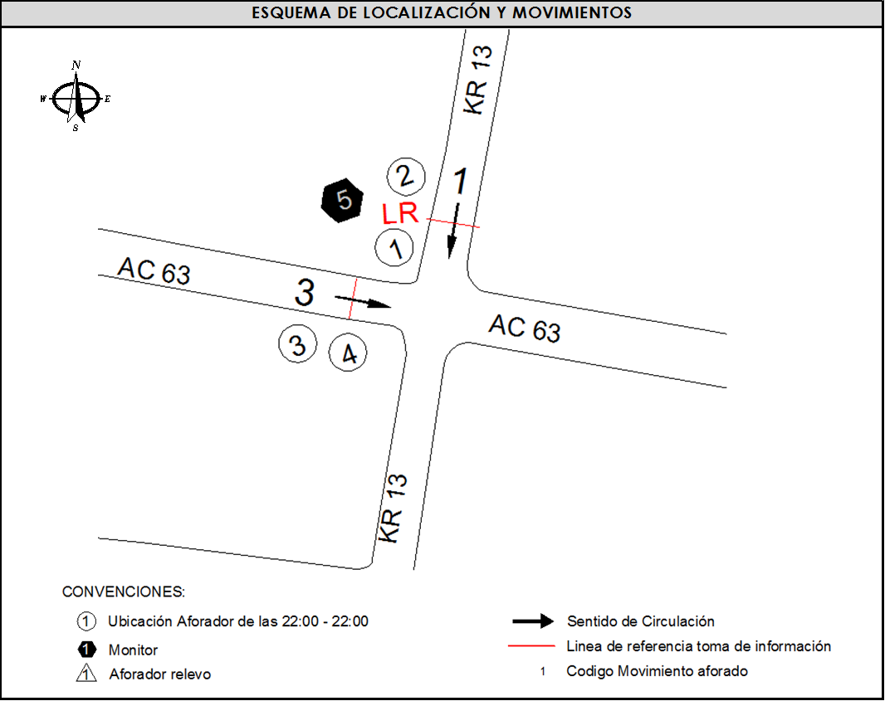
 |  |  |  | OBSERVACIONES DE LA TOMA DE INFORMACIÒN
 |  | AL | 2 | OBSERVACION |  |  |  |  |  | ACCESO
 |  | AT | 2.5
 |  | BA | 2.5
 |  | ESP | 2
 |  | INT | 2
 |  | C2P | 2.5
 |  | C2G | 2.5
 |  | C3-C4 | 2.5
 |  | C5 | 2.5
 |  | >C5 | 2.5
 |  | M | 0.5
 |  | BIC | 0.3

 |  | ANALISIS PUNTUAL
 |  | LA INTERSECCIÓN DE LA AVENIDA CALLE 63 (AVENIDA JOSÉ CELESTINO MUTIS) CON CARRERA 13 SE ENCUENTRA UBICADA EN EL SECTOR CENTRO DE LA CIUDAD, EN LA LOCALIDAD DE CHAPINERO. LA AVENIDA CALLE 63 PERMITE LA CIRCULACIÓN EN SENTIDO OCCIDENTE –ORIENTE Y ESTÁ CONFORMADA POR UNA CALZADA CON TRES CARRILES PARA LA CIRCULACIÓN DEL TRÁFICO MIXTO. Y LA CARRERA 13 CUENTA CON UNA CALZADA DE TRES CARRILES PARA LA CIRCULACIÓN DEL TRÁFICO MIXTO Y PERMITE LA CIRCULACIÓN EN SENTIDO NORTE-SUR. EL VOLUMEN TOTAL AFORADO DURANTE EL DÍA SÁBADO 29 DE MARZO DE 2014 FUE DE 47.649 VEHÍCULOS MIXTOS, DISPUESTOS DE LA SIGUIENTE MANERA: EL 73,3% CORRESPONDEN A VEHÍCULOS LIVIANOS, EL 11,8% A MOTOS, EL 12,2% A TRANSPORTE PÚBLICO COLECTIVO Y EL 1,4% RESTANTE A CAMIONES. LOS PERÍODOS DE MÁXIMA DEMANDA SE PRESENTAN ENTRE LAS 07:45 Y LAS 08:45 HORAS, Y ENTRE LAS 11:30 Y 12:30 HORAS. LA HORA PICO TOTAL DE LA INTERSECCIÓN SE REGISTRA ENTRE LAS 11:30 Y 12:30 HORAS, PERIODO EN EL QUE SE MOVILIZA UN TOTAL DE 2.712 VEHÍCULOS MIXTOS, DE LOS CUALES EL 70,5% CORRESPONDE A LIVIANOS, EL 13,8% CORRESPONDE A MOTOS, EL 12,1% A TRANSPORTE PÚBLICO COLECTIVO, 1,8% A VEHÍCULOS DE CARGA Y FINALMENTE EL 1,7% CORRESPONDE A VEHÍCULOS BICICLETAS.

 |  | REGISTRO FOTOGRÁFICO
 |  | 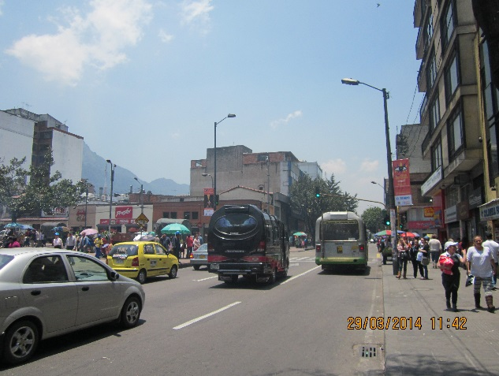 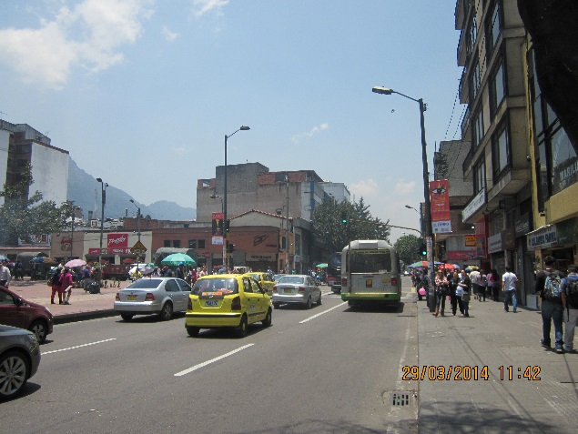

 |  | ACCESO NORTE

 |  | 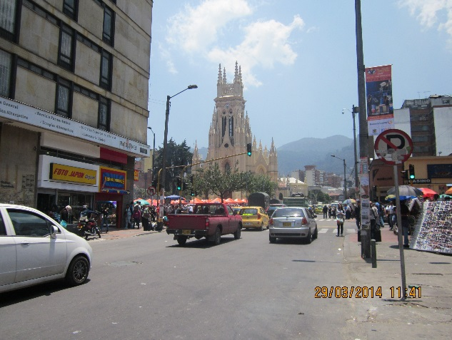 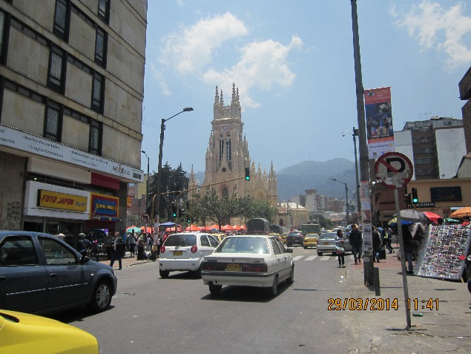

 |  | ACCESO OCCIDENTE

